Zeitachse
Aufgabenname | Start | Ende | Dauer (Tage) | Gantt-Diagramm auf nächster Registerkarte →
Startdatum | 2014-09-21 | 2014-09-30 | 9
Vorbereitung Abbrucharbeiten | 2014-10-01 | 2014-10-06 | 5 | oder hier klicken, um Zeitachse für Bauarbeiten in Smartsheet zu erstellen
Abbrucharbeiten | 2014-10-06 | 2014-10-24 | 18
Baggerarbeiten | 2014-10-25 | 2014-10-29 | 4
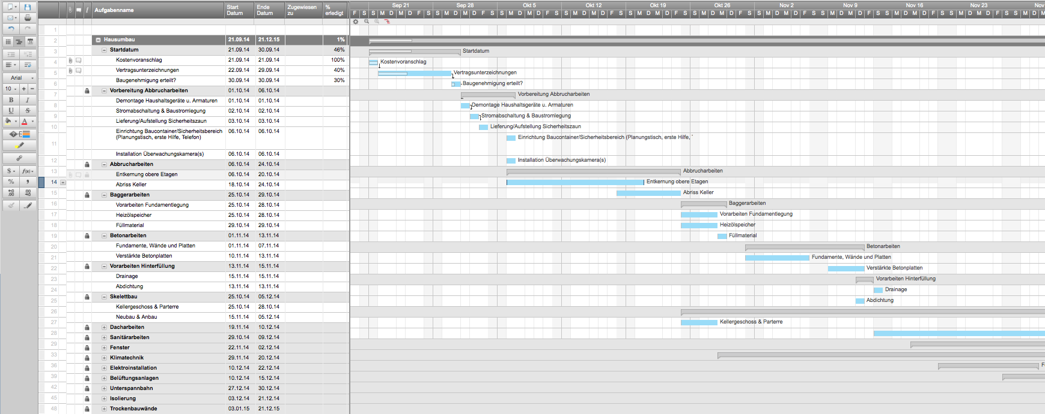
Beton | 2014-11-01 | 2014-11-13 | 12
Vorarbeiten Hinterfüllung | 2014-11-13 | 2014-11-15 | 2
Skelettbau | 2014-10-25 | 2014-12-05 | 41
Dach | 2014-11-19 | 2014-12-10 | 21
Sanitärarbeiten | 2014-10-29 | 2014-12-09 | 41
Fenster | 2014-11-22 | 2014-12-15 | 23
Klimatechnik | 2014-11-29 | 2014-12-20 | 21
Elektro | 2014-12-10 | 2014-12-22 | 12
Belüftungsanlagen | 2014-12-10 | 2014-12-15 | 5
Unterspannbahnen | 2014-12-27 | 2014-12-30 | 3
Isolierung | 2014-12-03 | 2014-12-21 | 18
Trockenbauwände | 2015-01-03 | 2015-01-23 | 20
Mauerarbeiten | 2015-01-03 | 2015-01-17 | 14
Fassadenarbeiten | 2015-01-04 | 2015-01-13 | 9
Boden Wäschekeller/Heizungskeller | 2015-02-16 | 2015-03-11 | 23
Holzfußböden | 2015-01-19 | 2015-03-10 | 50
Kacheln | 2015-02-03 | 2015-02-14 | 11
Einbauschränke | 2015-01-18 | 2015-03-06 | 47
Installation Waschbecken | 2015-02-16 | 2015-02-23 | 7
Innentüren | 2015-02-25 | 2015-03-09 | 12
Schreinerarbeiten | 2015-02-15 | 2015-02-17 | 2
Malerarbeiten innen | 2015-02-28 | 2015-04-14 | 45
Küchenanrichte | 2015-03-21 | 2015-03-31 | 10
Zeitpuffer | 2015-02-28 | 2015-03-10 | 10
Terrasse | 2015-02-28 | 2015-03-18 | 18
Einbau Innentüren und Beschläge | 2015-05-03 | 2015-05-13 | 10
Haushaltsgeräte | 2015-05-02 | 2015-05-03 | 1
Wasser- und Abwasseranschlüsse | 2015-05-02 | 2015-05-05 | 3
Elektroanschlüsse | 2015-05-03 | 2015-05-11 | 8
Glaswände Badezimmer | 2015-05-09 | 2015-05-13 | 4
Verkleidung Garagentor | 2015-05-13 | 2015-05-18 | 5
ENDINSPEKTION | 2015-05-02 | 2015-05-02 | 0
Endarbeiten | 2015-05-09 | 2015-06-05 | 27
Hausreinigung | 2015-05-29 | 2015-06-10 | 12
Fertigstellung | 2015-06-01 | 2015-06-01 | 0

Gantt-Diagramm
 | Start Date | Duration
Startdatum | 2014-09-21 | 9
Vorbereitung Abbrucharbeiten | 2014-10-01 | 5
Abbrucharbeiten | 2014-10-06 | 18
Baggerarbeiten | 2014-10-25 | 4
Beton | 2014-11-01 | 12
Vorarbeiten Hinterfüllung | 2014-11-13 | 2
Skelettbau | 2014-10-25 | 41
Dach | 2014-11-19 | 21
Sanitärarbeiten | 2014-10-29 | 41
Fenster | 2014-11-22 | 23
Klimatechnik | 2014-11-29 | 21
Elektro | 2014-12-10 | 12
Belüftungsanlagen | 2014-12-10 | 5
Unterspannbahnen | 2014-12-27 | 3
Isolierung | 2014-12-03 | 18
Trockenbauwände | 2015-01-03 | 20
Mauerarbeiten | 2015-01-03 | 14
Fassadenarbeiten | 2015-01-04 | 9
Boden Wäschekeller/Heizungskeller | 2015-02-16 | 23
Holzfußböden | 2015-01-19 | 50
Kacheln | 2015-02-03 | 11
Einbauschränke | 2015-01-18 | 47
Installation Waschbecken | 2015-02-16 | 7
Innentüren | 2015-02-25 | 12
Schreinerarbeiten | 2015-02-15 | 2
Malerarbeiten innen | 2015-02-28 | 45
Küchenanrichte | 2015-03-21 | 10
Zeitpuffer | 2015-02-28 | 10
Terrasse | 2015-02-28 | 18
Einbau Innentüren und Beschläge | 2015-05-03 | 10
Haushaltsgeräte | 2015-05-02 | 1
Wasser- und Abwasseranschlüsse | 2015-05-02 | 3
Elektroanschlüsse | 2015-05-03 | 8
Glaswände Badezimmer | 2015-05-09 | 4
Verkleidung Garagentor | 2015-05-13 | 5
ENDINSPEKTION | 2015-05-02 | 0
Endarbeiten | 2015-05-09 | 27
Hausreinigung | 2015-05-29 | 12
Fertigstellung | 2015-06-01 | 0

